Sheet1
 | 测试前文件名 | 可选参数 | 执行命令 | 测试生成文件目录
全量包测试 | 新包旧包内容发生变化 old_package: UYUN-Discovery-V2.0.R16.41-all-83.tar.gz new_package: UYUN-Discovery-V2.0.R16.43-all-89.tar.gz | 无 -i -d | python upatch.py UYUN-Discovery-V2.0.R16.41-all-83.tar.gz UYUN-Discovery-V2.0.R16.43-all-89.tar.gz -o UYUN-Platform-Ant-V2.0.R18.47-all.tar.gz | 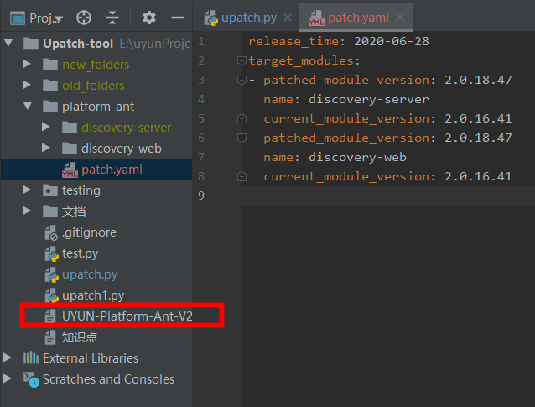 会生成一个文件：patch.tar.gz | 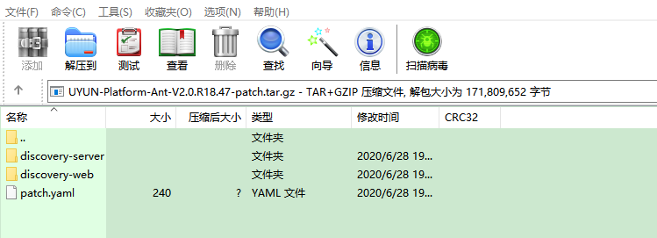
 | 新包旧包内容发生变化 old_package: UYUN-Discovery-V2.0.R16.41-all-83.tar.gz new_package: UYUN-Discovery-V2.0.R16.43-all-89.tar.gz | 有 -i（单个参数） 无 -d | python upatch.py UYUN-Discovery-V2.0.R16.41-all-83.tar.gz UYUN-Discovery-V2.0.R16.43-all-89.tar.gz -o UYUN-Platform-Ant-V2.0.R18.47-all.tar.gz -i uyun-discovery\discovery-web\html\index.html | 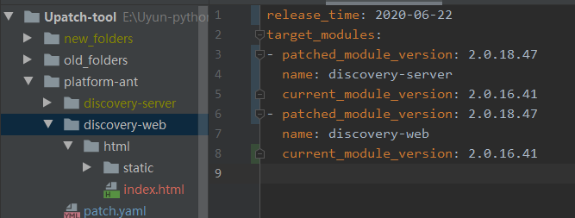 会生成一个文件：patch.tar.gz
 | 新包旧包内容发生变化 old_package: UYUN-Discovery-V2.0.R16.41-all-83.tar.gz new_package: UYUN-Discovery-V2.0.R16.43-all-89.tar.gz | 有 -i（多个参数） 无 -d | 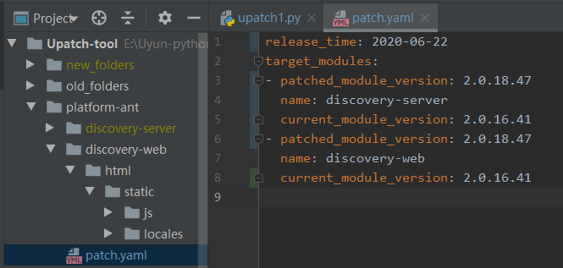 python upatch.py UYUN-Discovery-V2.0.R16.41-all-83.tar.gz UYUN-Discovery-V2.0.R16.43-all-89.tar.gz -o UYUN-Platform-Ant-V2.0.R18.47-all.tar.gz -i uyun-discovery\discovery-web\html\index.html uyun-discovery\discovery-web\html\static\css uyun-discovery\discovery-web\html\static\js | 会生成一个文件：patch.tar.gz
 | 新包旧包内容发生变化 old_package: UYUN-Discovery-V2.0.R16.41-all-83.tar.gz new_package: UYUN-Discovery-V2.0.R16.43-all-89.tar.gz | 无 -i 有 -d | python upatch.py UYUN-Discovery-V2.0.R16.41-all-83.tar.gz UYUN-Discovery-V2.0.R16.43-all-89.tar.gz -o UYUN-Platform-Ant-V2.0.R18.47-all.tar.gz -d "自动发现后端服务模块;Discovery Server" | 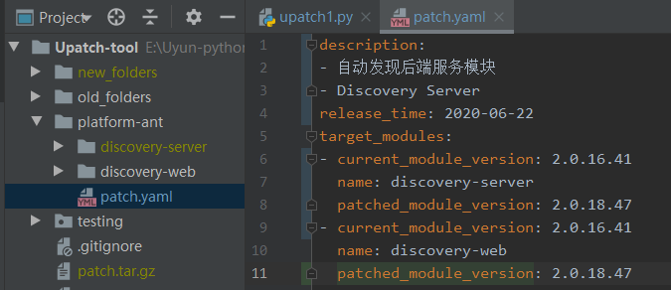 会生成一个文件：patch.tar.gz
 | 新包旧包内容发生变化 old_package: UYUN-Discovery-V2.0.R16.41-all-83.tar.gz new_package: UYUN-Discovery-V2.0.R16.43-all-89.tar.gz | 有 -i 有 -d | python upatch.py UYUN-Discovery-V2.0.R16.41-all-83.tar.gz UYUN-Discovery-V2.0.R16.43-all-89.tar.gz -o UYUN-Platform-Ant-V2.0.R18.47-all.tar.gz -i uyun-discovery\discovery-web\html\index.html -d "自动发现后端服务模块;Discovery Server" | 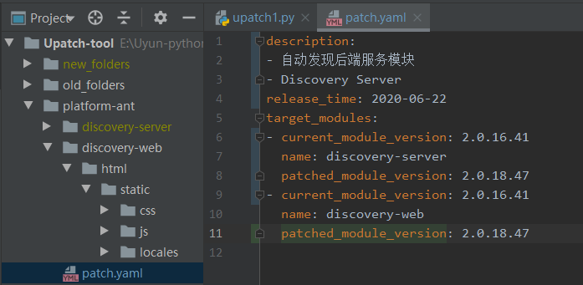 会生成一个文件：patch.tar.gz

 | 新包旧包内容不发生变化 old_package: UYUN-Discovery-V2.0.R16.41-all-83.tar.gz new_package: UYUN-Discovery-V2.0.R16.41-all-83.tar.gz | 当新旧包不发生变化的时候 有无可选参数是一样的 | python upatch.py UYUN-Discovery-V2.0.R16.41-all-83.tar.gz UYUN-Discovery-V2.0.R16.43-all-89.tar.gz -o UYUN-Platform-Ant-V2.0.R18.47-module.tar.gz | 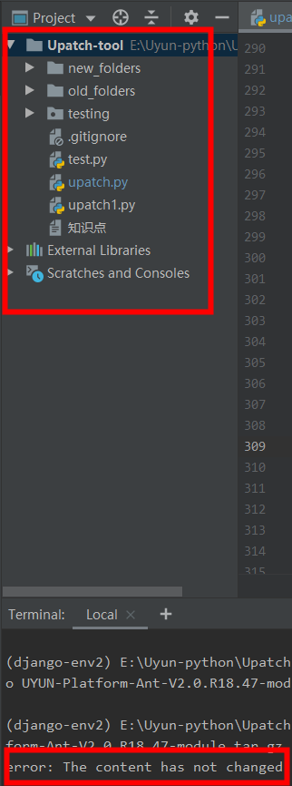
 | 测试前文件名 | 可选参数 | 执行命令 | 测试生成文件目录
模块包测试 | 新包旧包内容发生变化 old_package: discovery-server.tar.gz new_package: discovery-server-2.0.R16.42.tar.gz | 无 -i -d | python upatch.py discovery-server.tar.gz discovery-server-2.0.R16.42.tar.gz -o UYUN-Platform-Ant-V2.0.R18.47-module.tar.gz | 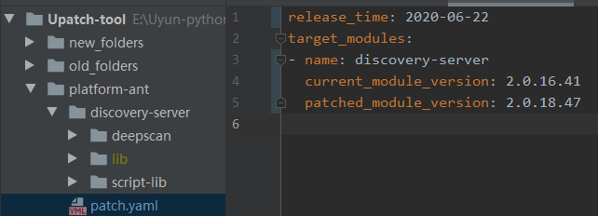 会生成一个文件：patch.tar.gz
 | 新包旧包内容发生变化 old_package: discovery-server.tar.gz new_package: discovery-server-2.0.R16.42.tar.gz | 有 -i（单个参数） 无 -d | python upatch.py discovery-server.tar.gz discovery-server-2.0.R16.42.tar.gz -o UYUN-Platform-Ant-V2.0.R18.47-module.tar.gz -i discovery-server\script-lib discovery-server\script-lib | 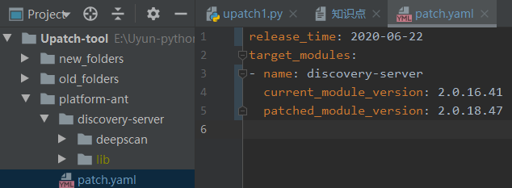 会生成一个文件：patch.tar.gz
 | 新包旧包内容发生变化 old_package: discovery-server.tar.gz new_package: discovery-server-2.0.R16.42.tar.gz | 有 -i（多个参数） 无 -d | python upatch.py discovery-server.tar.gz discovery-server-2.0.R16.42.tar.gz -o UYUN-Platform-Ant-V2.0.R18.47-module.tar.gz -i discovery-server\script-lib discovery-server\lib\ant-api-util-1.0.0.jar | 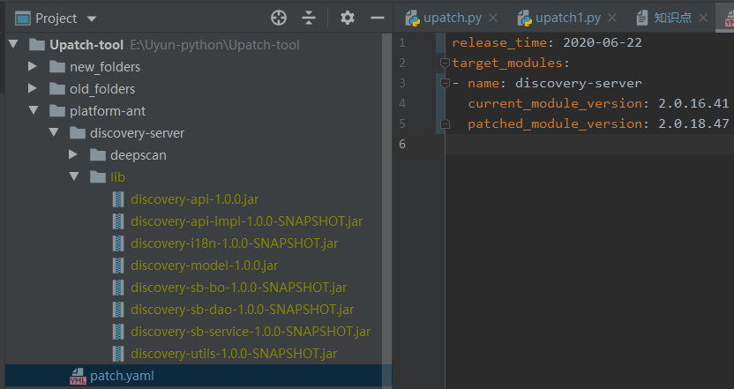 会生成一个文件：patch.tar.gz
 | 新包旧包内容发生变化 old_package: discovery-server.tar.gz new_package: discovery-server-2.0.R16.42.tar.gz | 无 -i 有 -d | python upatch.py discovery-server.tar.gz discovery-server-2.0.R16.42.tar.gz -o UYUN-Platform-Ant-V2.0.R18.47-module.tar.gz -d "自动发现后端服务模块;Discovery Server" | 会生成一个文件：patch.tar.gz | 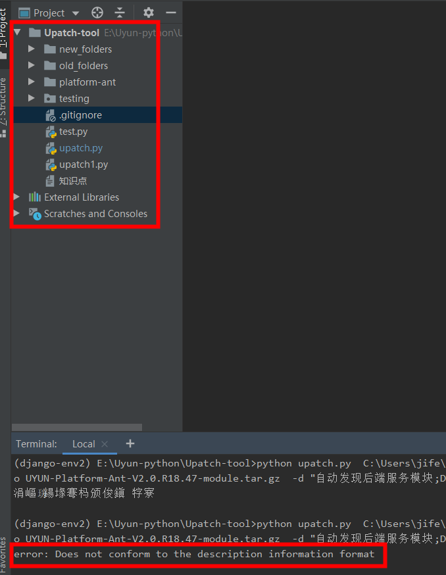 输入多个参数以及参数格式错误
 | 新包旧包内容发生变化 old_package: discovery-server.tar.gz new_package: discovery-server-2.0.R16.42.tar.gz | 有 -i 有 -d | 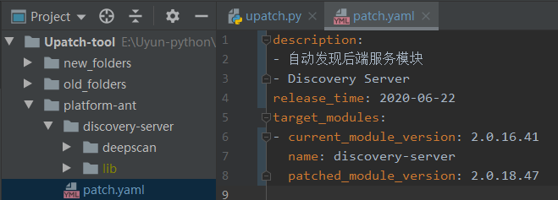 python upatch.py discovery-server.tar.gz discovery-server-2.0.R16.42.tar.gz -o UYUN-Platform-Ant-V2.0.R18.47-module.tar.gz -i discovery-server\script-lib -d "自动发现后端服务模块;Discovery Server;Hello Python" | 会生成一个文件：patch.tar.gz
 | 新包旧包内容不发生变化 old_package: UYUN-Discovery-V2.0.R16.41-all-83.tar.gz new_package: UYUN-Discovery-V2.0.R16.41-all-83.tar.gz | 当新旧包不发生变化的时候 有无可选参数是一样的 | python upatch.py discovery-server.tar.gz discovery-server-2.0.R16.42.tar.gz -o UYUN-Platform-Ant-V2.0.R18.47-module.tar.gz

